Verkabelung
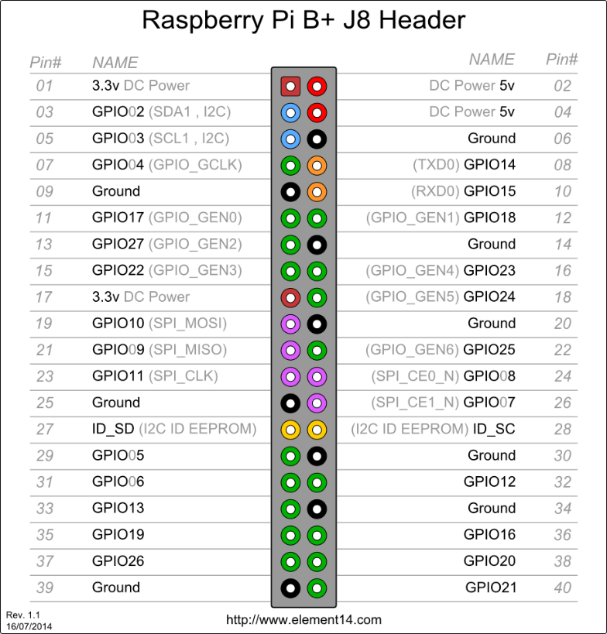
 |  |  |  |  |  |  |  |  |  |  |  |  |  |  | Eingänge
 |  |  |  |  |  |  |  |  |  |  |  |  |  |  | 8x RJ45 Stecker (x8)
 | Travo |  |  |  |  |  | GND (Travo,Board,Pi P06)
24V - |  | 24V + |  |  |  |  | 300ohm |  |  |  |  |  |  |  | E0.x voll = 8 = IC1A
 |  |  |  |  |  |  | LED |  |  |  |  |  |  |  | E1.x voll = 8 = IC1B
 |  |  |  |  |  |  |  |  |  |  |  |  |  |  | E2.x voll = 8 = IC2A
14 | 15 | 16 | 17 | 18 | 19 | 20 | 21 | 22 | 23 | 24 | 25 |  |  |  | E3.1-3 = 3 = IC2B
 |  |  |  | Output B (0x15) |  |  |  |  |  |  |  |  |  |  | E4.6-7 = 1 = IC2B (Waschküche)
 |  |  |  |  |  |  |  |  |  |  |  |  |  |  | E5.4-5 = 3 =IC2B (Sportraum)
 | J1 | J2 | J3 |  |  |  |  |  |  |  |  |  |  |  | E5.6-7 = 1 = IC2BTreppe
 |  |  |  |  |  |  |  |  |  |  | Ausgangsmodul v1.1

 |  |  |  |  | Output A (0x14)
1 | 2 | 3 | 4 | 5 | 6 | 7 | 8 | 9 | 10 | 11 | 12 | 13

 | 3.3V | SDA | SCL | 4 | GND | 6 | 7 | 8 | 9 | 10 | …

 |  |  |  |  |  |  |  |  | Raspberry Pi B+ |  | LAN
 | PWR |  | HDMI
 |  |  |  |  |  |  |  |  |  |  |  |  | Bus 1 IA | 20
 |  |  |  |  |  |  |  |  |  |  |  |  | Bus 1 IB | 21

 |  |  |  |  |  |  |  |  |  |  |  |  | Bus 2 IA | 19
 |  |  |  |  |  |  |  |  |  |  |  |  | Bus 2 IB | 26

